ケース１
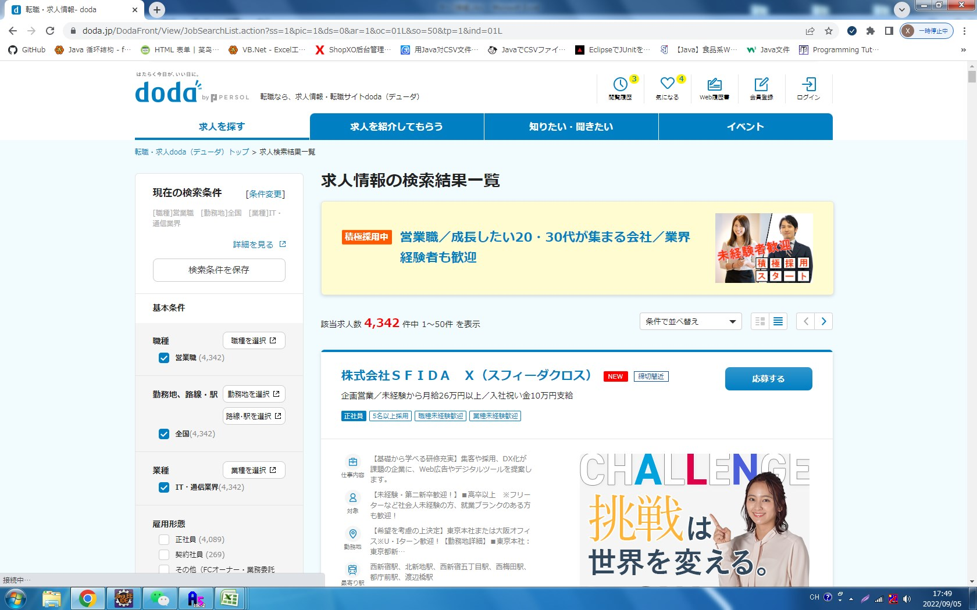
概要 | ケース番号 | 前提条件 | 確認手順 | 確認観点

デザインチェック 確認 | 1 | 転職ならdoda（デューダ）で確認する ・OS：windows10 ・ブラウザ：Chrome | 詳細条件から探すを表示する | 詳細条件から探す画面に「この条件で検索する」ボタンをクリックすると、仕事一覧画面へ遷移できること

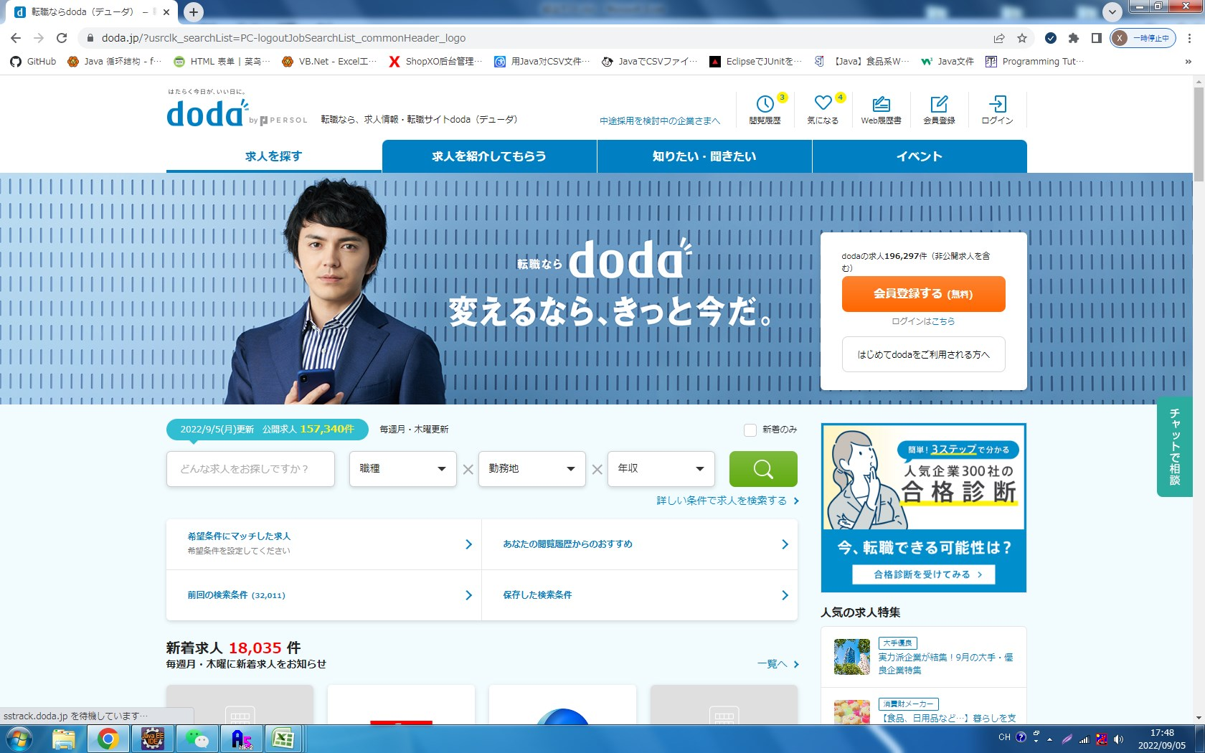

詳しい条件を検索ボタンをクリックして、検索画面に遷移します。

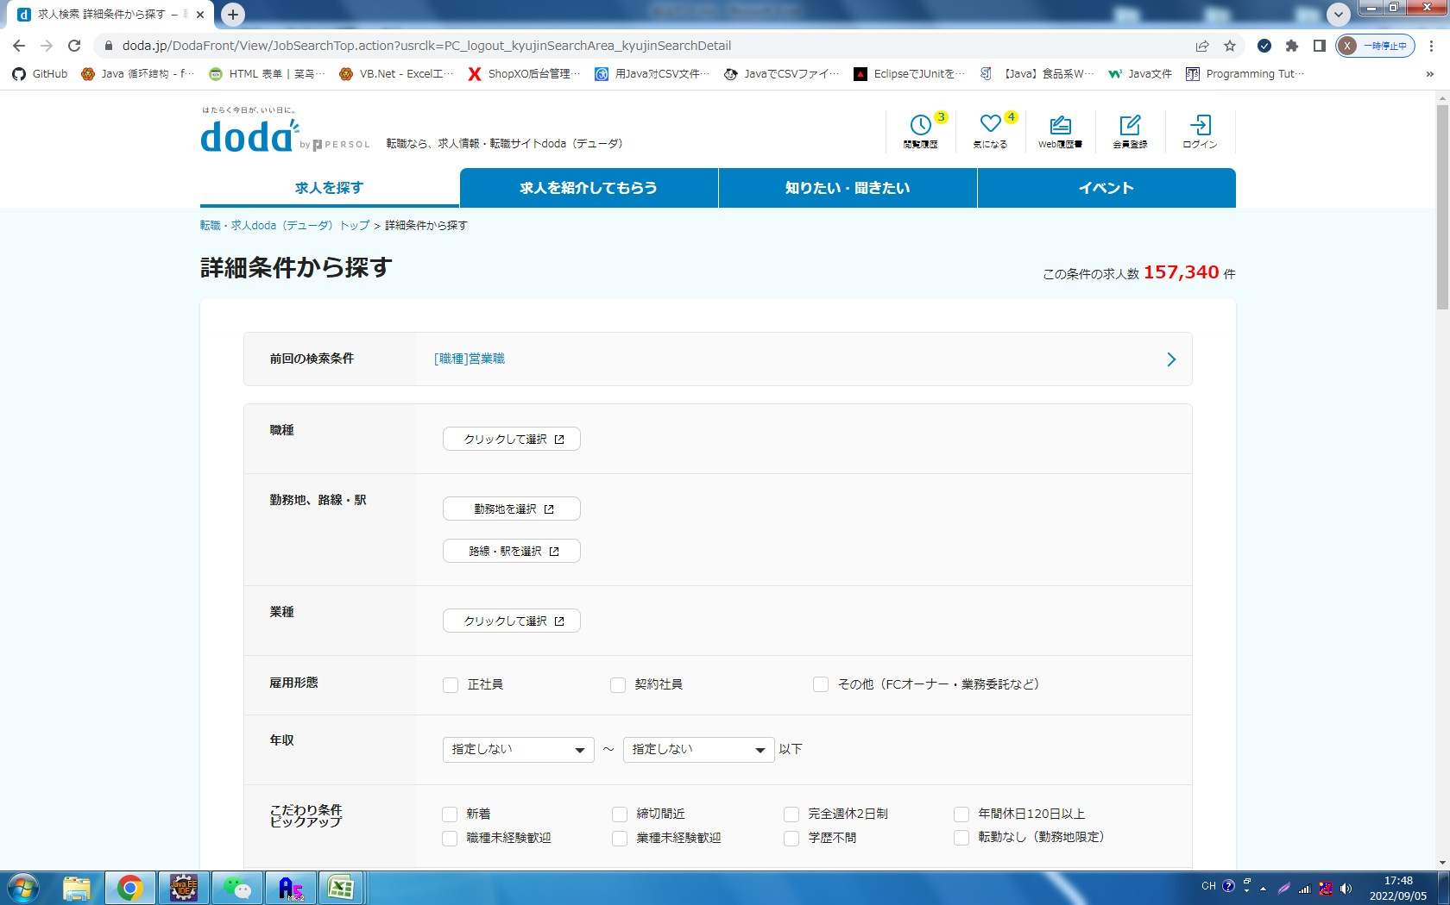

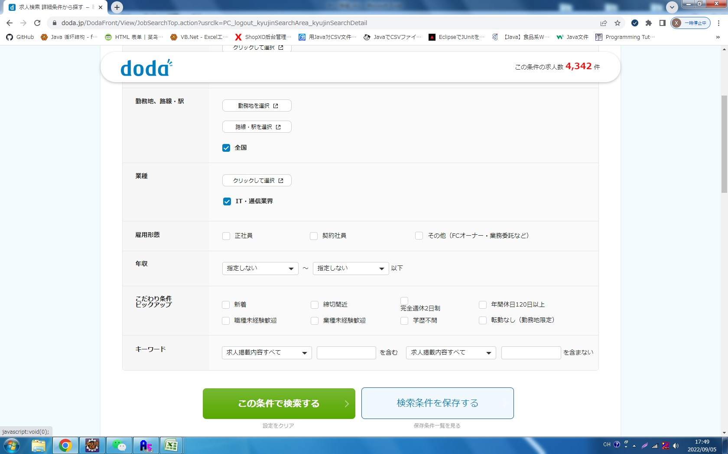

条件を選択して検索ボタンをクリックすると詳細情報一覧に遷移します。

ケース２
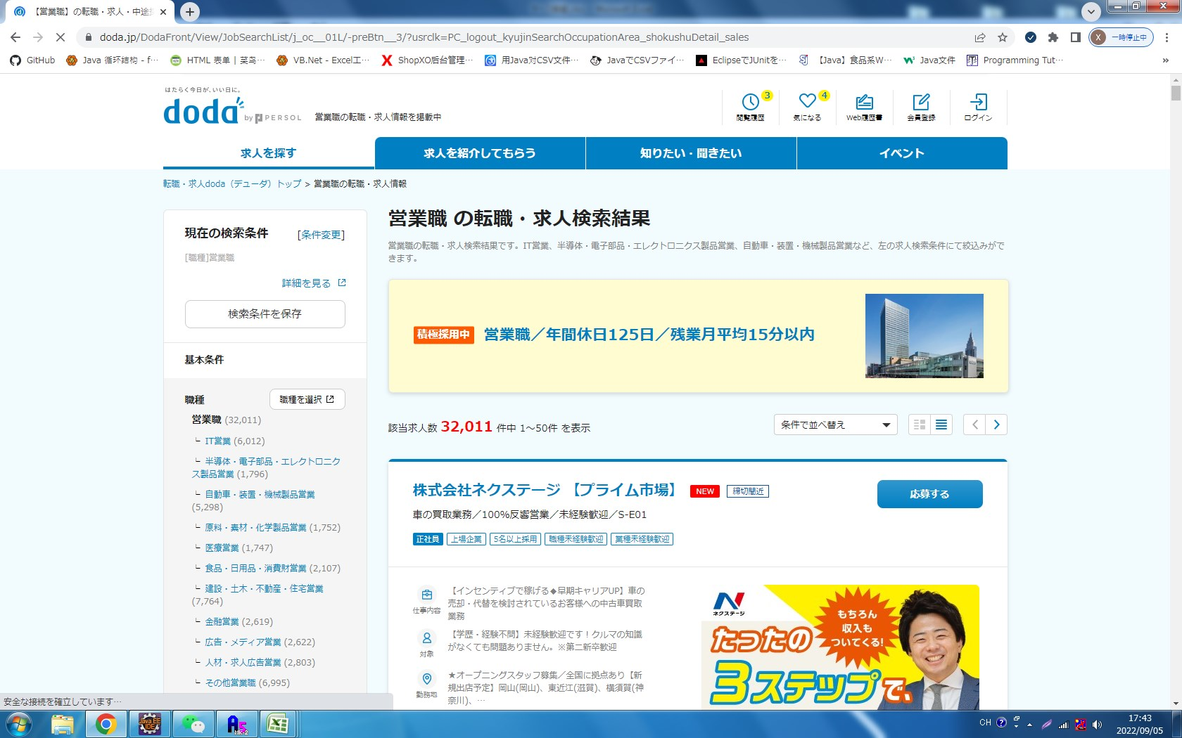
概要 | ケース番号 | 前提条件 | 確認手順 | 確認観点

デザインチェック 確認 | 2 | 転職ならdoda（デューダ）で確認する ・OS：windows10 ・ブラウザ：Chrome | 職種から探す | 職種から探すのクラムから一つの職業ボタンをクリックすると、該当した詳細仕事一覧画面へ遷移できること

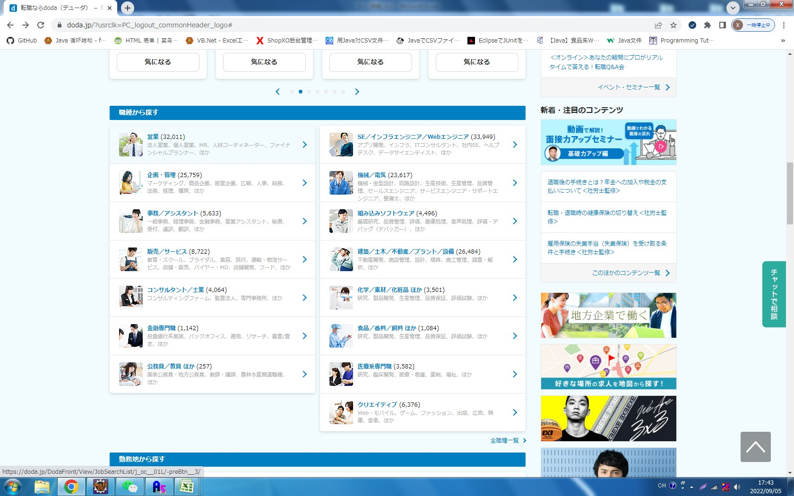

職種から営業のボタンをクリックして、仕事一覧画面へ遷移する。

